1
รายงานผลการใช้จ่ายงบประมาณ สถานีตำรวจภูธรกู่ทอง
ประจำปีงบประมาณ พ.ศ.2568 ไตรมาสที่ 1-2
ได้รับการจัดสรรงบประมาณรายจ่ายประจำปี พ.ศ. 2568 ระหว่างวันที่ 1 ตุลาคม 2567 - 31 มีนาคม 2568
ข้อมูล ณ วันที่ 31 มีนาคม 2568

ที่ | ชื่อโครงการ/กิจกรรม | ผลการดำเนินงาน | งบประมาณที่ได้รับ | ผลการเบิกจ่าย | คงเหลือ | คิดเป็นร้อยละ | ปัญหา/อุปสรรค แนวทางแก้ไข
1 | โครงการ บังคับใช้กฎหมาย อำนวยความยุติธรรมและบริการประชาชน กิจกรรม การบังคับใช้กฎหมายและบริการประชาชน
 | 1. ค่าตอบแทน ใช้สอยและวัสดุ
 | 1.1 ค่า OT | เบิกจ่ายค่าเบี้ยเลี้ยง | 244,800.00 | 198,220.00 | 46,580.00 | 80.97% | ไม่มีปัญหา อุปสรรคแต่อย่างใด
 | 1.2 ค่าตอบแทนพยาน, ค่าใช้จ่ายคุ้มครองพยาน | เบิกค่าตอบแทนให้เป็นค่าตอบแทน | 10,100.00 |  | 10,100.00 | 0% | ไม่มีปัญหา อุปสรรคแต่อย่างใด
 | 1.3 ค่าตอบแทนนักจิต | เบิกค่าตอบแทนให้เป็นค่าตอบแทน | 2,100.00 | 1,500.00 | 600.00 | 71.43% | ไม่มีปัญหา อุปสรรคแต่อย่างใด
 | 1.4 ค่าตอบแทนเจ้าพนักงานชันสูตพลิกศพ | เบิกค่าตอบแทนให้เป็นค่าตอบแทน | 12,600.00 |  | 12,600.00 | 0% | ไม่มีปัญหา อุปสรรคแต่อย่างใด
 | 1.5 ค่าเบี้ยเลี้ยง ที่พัก พาหนะ | สืบสวน จับกุม ผู้กระทำความผิดนอกพื้นที่ | 51,600.00 |  | 51,600.00 | 0% | ไม่มีปัญหา อุปสรรคแต่อย่างใด
 | 1.6 ค่าใช้จ่ายในการส่งหมายเรียกพยาน | เบิกค่าตอบแทนให้เป็นค่าตอบแทน | 600.00 |  | 600.00 | 0% | ไม่มีปัญหา อุปสรรคแต่อย่างใด
 | 1.7 วัสดุ น้ำมันเชื้อเพลิง | จัดซื้อน้ำมันให้กับรถของทางราชการตามระเบียบฯ | 463,200.00 | 382,600.00 | 80,600.00 | 82.60% | ไม่มีปัญหา อุปสรรคแต่อย่างใด
 | 1.8 ค่าอาหาร ผู้ต้องหา | จัดจ้างอาหารสำหรับเลี้ยงผู้ต้องหา | 4,900.00 |  | 4,900.00 | 0% | ไม่มีปัญหา อุปสรรคแต่อย่างใด
 | 1.9 ค่าวัสดุสำนักงาน | เบิกจ่ายค่าวัสดุใช้ในสำนักงาน | 4,300.00 | 4,300.00 | - | 100% | ไม่มีปัญหา อุปสรรคแต่อย่างใด
 | 2. ค่าสาธารณูปโภค | เบิกจ่ายค่าสาธารณูปโภค | 18,200.00 | 9,279.45 | 8,920.55 | 50.99% | ไม่มีปัญหา อุปสรรคแต่อย่างใด
2 | โครงการปฏิรูประบบงานตำรวจ กิจกรรม การปฏิรูประบบงานสอบสวน และการบังคับใช้กฎหมาย | เบิกค่าตอบแทนให้เป็นค่าตอบแทน | 9,400.00 |  | 9,400.00 | 0% | ไม่มีปัญหา อุปสรรคแต่อย่างใด
3 | กองทุนเพื่อการสืบสวน สอบสวน การป้องกันและปราบปรามการกระทำความผิดทางอาญา | - สืบสวน จับกุม ผู้กระทำความผิด - ฝ่ายสืบสวนเดินทางไปราชการ เพื่อจับกุมผู้ต้องหาตามหมายจับ | 420,000.00 | 420,000.00 | - | 100% | ไม่มีปัญหา อุปสรรคแต่อย่างใด
4 | โครงการปราบปรามการค้ายาเสพติด กิจกรรม สกัดกั้น ปราบปราม การผลิต การค้ายาเสพติด
 | 4.1 โครงการบริหารจัดการสกัตกั้นยาเสพติด (Heart land) | เพื่อป้องกันและลดปัญหายาเสพติตในพื้นที่ | 16,500.00 | 16,500.00 | - | 100% | ไม่มีปัญหา อุปสรรคแต่อย่างใด
 | 4.2 โครงการสลายโครงสร้างเครือข่ายผู้มีอิทธิพล | ลดปัญหาอาชญากรรม และผู้มีอิทธิพลในพื้นที่ | 7,800.00 |  | 7,800.00 | 0% | ไม่มีปัญหา อุปสรรคแต่อย่างใด
5 | กิจกรรม การบังคับใช้กฎหมาย อำนวยความยุติธรรม และบริการประชาชน
 | 5.1 ค่าตอบแทนของชุดปฏิบัติการมวลชลและชุมชนสัมพันธ์ | ลงพื้นแสวงหาความร่วมมือกับผู้นำชุมชน และคนในชุมชน | 27,200.00 | 16,800.00 | 10,400.00 | 61.75% | ไม่มีปัญหา อุปสรรคแต่อย่างใด
 | 5.2 ค่าตอบแทนอาสาสมัครตำรวจบ้าน | รักษาความสงบเรียบร้อย และสร้างความมั่นคงในพื้นที่ | 8,000.00 |  | 8,000.00 | 0% | ไม่มีปัญหา อุปสรรคแต่อย่างใด
6 | โครงการสร้างเครือข่ายการมีส่วนร่วมของประชาชนการป้องกันอาชญากรรมระดับตำบล | - สร้างเครือข่ายผู้นำชุมชนทุกตำบลในเขตพื้นที่รับผิดชอบ - มีเครือข่ายระดับผู้นำในตำบล เพื่อประสานงาน และรับแจ่งข่าวสารต่างๆ | 15,000.00 | 15,000.00 | - | 100% | ไม่มีปัญหา อุปสรรคแต่อย่างใด
7 | โครงการสร้างภูมิคุ้มกันและป้องกันยาเสพติด กิจกรรม การสร้างภูมิคุ้มกันในกลุ่มเป้าหมายระดับโรงเรียนประถมศึกษาและมัธยมศึกษาหรือเทียบเท่า - โครงการตำรวจประสานโรงเรียน (1 ตำรวจ 1 โรงเรียน) | สร้างภูมิคุ้มกัน ป้องกันยาเสพติด และอบายมุขต่างๆ | 1,140.00 |  | 1,140.00 | 0% | ไม่มีปัญหา อุปสรรคแต่อย่างใด
8 | โครงการสร้างภูมิคุ้มกันและป้องกันยาเสพติด กิจกรรม การสร้างภูมิคุ้มกันในกลุ่มเป้าหมายระดับโรงเรียนประถมศึกษาและมัธยมศึกษาหรือเทียบเท่า - โครงการการศึกษาเพื่อต่อต้านการใช้ยาเสพติดในนักเรียน( D.A.R.E.) | สร้างภูมิคุ้มกัน ป้องกันยาเสพติด และอบายมุขต่างๆ | 2,280.00 | - | 2,280.00 | 0% | ไม่มีปัญหา อุปสรรคแต่อย่างใด
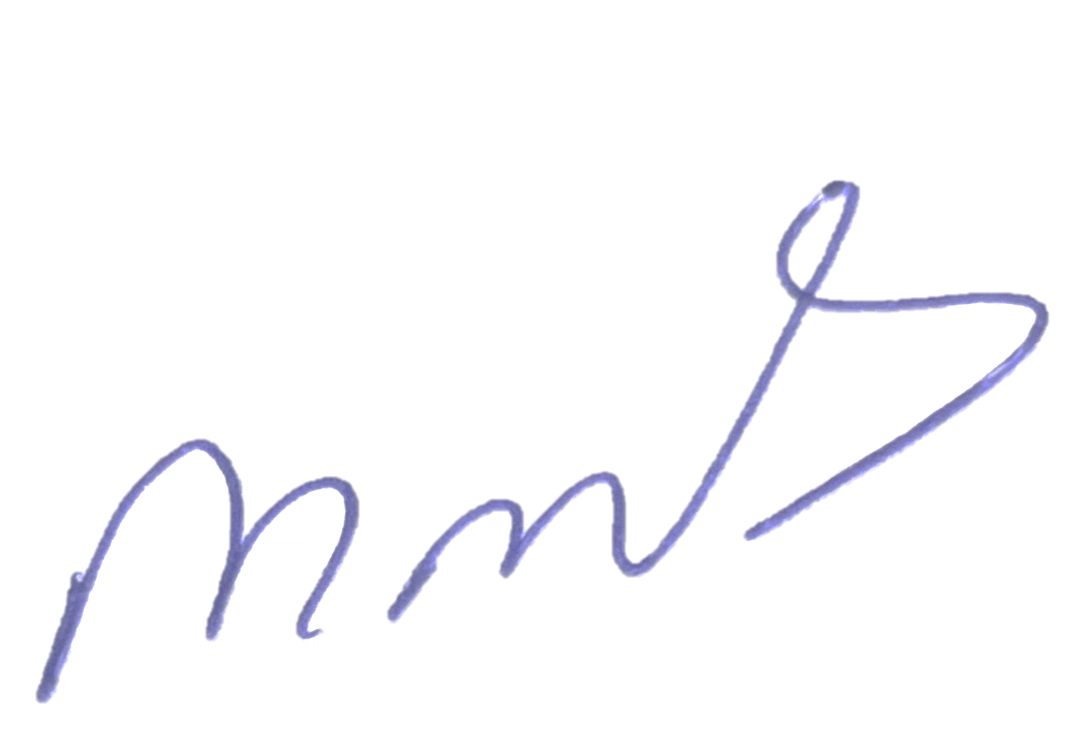
9 | โครงการบังคับใช้กฎหมาย อำนวยความยุติธรม และบริการประชาชน กิจกรรม บังคับใช้กฎหมายและบริการประชาชน - โครงการรณรงค์ป้องกันและแก้ไขปัญหาอุบัติเหตุทางถนนช่วงเทศกาลสำคัญ | -อำนวยความสะดวกแก่ประชาชนที่ช้รถใช้ถนนช่วงเทศกาล - ลดอุบัติเหตุทางถนน | 30,000.00 | 30,000.00 | - | 100% | ไม่มีปัญหา อุปสรรคแต่อย่างใด
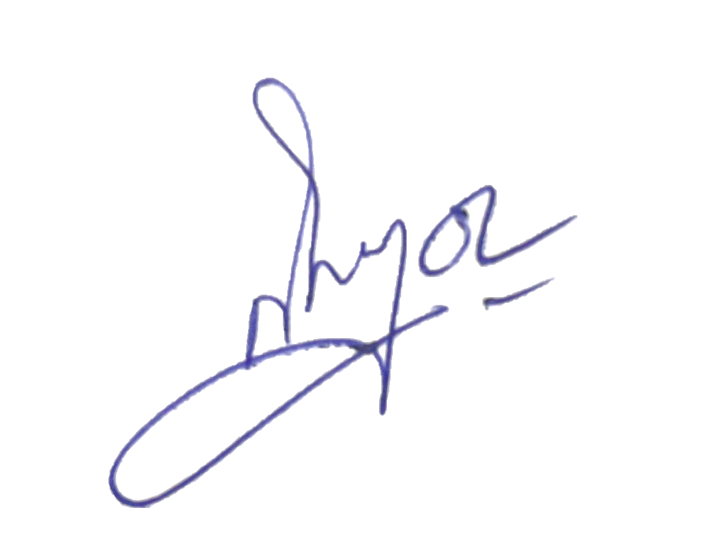
ตรวจแล้วถูกต้อง
ร.ต.ท.
( สราวุธ วงศ์ประมวล )
รอง สว(ป.) สภ.กู่ทอง
พ.ต.ท.หญิง
( สิริเพ็ญ หันจางสิทธิ์ )
สว.อก.สภ.กู่ทอง
พ.ต.อ.
( ภาสกร มหาวงค์นันท์ )
ผกก.สภ.กู่ทอง

